2026-02-07
規制番号 名称 |  |  |  |  | 07-0042 |  | 福山新橋西詰 |  |  |  | (S9-TCU) |  | 運 用 開始日時 |  | 2026-02-07 |  |  |  | 製造番号 |  | 251125
 |  |  |  |  |  |  |  |  |  |  |  |  |  |  |  |  |  |  | 製造年月 |  | 2025-12-01
管制番号 名称 |  |  |  |  | 70042 |  | 福山新橋西詰 |  |  |  | 1012号「版6」 |  |  |  | 3:42:00 |  |  | ～
 |  |  |  |  |  |  |  |  |  |  |  |  |  |  |  |  |  |  | メーカー |  | 住友電工 |  |  | Int№： | 1678
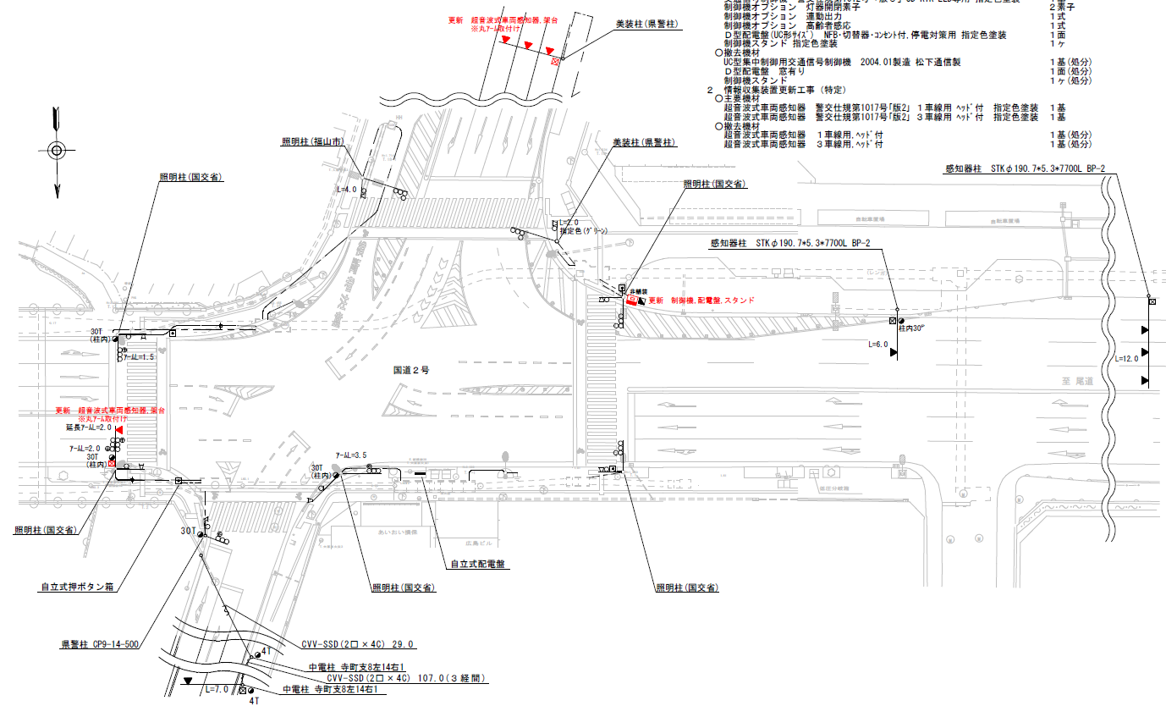

50.6
66.4
53.1
設計
付加機能
連動出力
高齢者感応
ステータス機能
S3:閃光
※1現示は1,2Step 3現示は8,9Stepで保障（終日）
 |  |  |  |  |  |  |  |  |  |  |  |  |  |  |  |  |  |  |  |  |  |  |  | 50 | 13.888888889 | 66.4 | 4.8
 |  |  |  |  |  |  |  |  |  |  |  |  |  |  |  |  |  |  |  |  |  |  |  | 50 | 13.888888889 | 53.1 | 3.8
 |  |  |  |  |  |  |  |  |  |  |  |  |  |  |  |  |  |  |  |  |  |  |  | 40 | 11.111111111 | 50.6 | 4.6
ステップ番号 |  |  |  | 1 | 2 | 3 | 4 | 5 | 6 | 7 | 8 | 9 | 10 | 11 | 12 | 13 | 14 | 15 | 16 | 17 | 18 | 19 | 20
ステップ名称 |  |  |  | 1PG | 1PW | 1 G | 1 Y | 1 A | 1 Y | 1 R | 2PG | 2PW | 2 G | 2 Y | 2 A | 2 Y | 2 R
流 動 図
25.1m
11.9m
歩灯2
歩灯2
歩灯2
17.2m
23.2m
歩灯2
１Ｐ |  | [ 1P ]
１ |  | [ 1V ]
１右矢 |  | [ 1A ]
２Ｐ |  | [ 2P ]
２ |  | [ 2V ]
２右矢 |  | [ 2A ]

高齢者感応 |  |  |  | 補正 |  |  |  |  |  |  | 感応
置換秒数 |  |  |  |  |  |  |  |  |  |  | 31
ＰＵ |  |  |  | 109 |  |  |  | 109 |  |  | 109 |  |  |  | 109
ＰＬ | ( | 82秒 | ) | 18 | 9 | 2 | 3 | 5 | 2 | 3 | 16 | 8 | 2 | 3 | 5 | 2 | 4 |  |  |  |  |  |  | 110 | 94
保安秒時 | ( | 150秒 | ) | 74 | 9 | 2 | 3 | 7 | 2 | 3 | 24 | 8 | 2 | 3 | 7 | 2 | 4 |  |  |  |  |  |  | 150 | 129
最長時間（秒） |  |  |  | 110 | 110 | 110 | 10 | 110 | 10 | 10 | 110 | 110 | 110 | 10 | 110 | 10 | 10
最短時間（秒） |  |  |  | 6 | 0.95 | 0.95 | 0.95 | 0.95 | 0.95 | 0.95 | 6 | 0.95 | 0.95 | 0.95 | 0.95 | 0.95 | 0.95
ＡＢ連動出力 |  |  |  | A | B | B | B | B | B | B | B | A | A | A | A | A | A

70042 (2009_3_31))
規制番号 名称 |  |  |  |  | 7-0042 |  | 福山新橋西詰 |  |  |  |  |  | 運 用 |  | 2009-03-31 |  |  |  | 製造番号 |  | 3M1148
管制番号 名称 |  |  |  |  | 070042 |  | 福山新橋西詰 |  |  | Ｕ－ＵＤ（ＴＣＵ） |  |  | 開始日時 |  | 15:46:00 |  |  | ～ | 製造年月 |  | 2004-01-01

至 府中分れ
至 明神町
至 明神町
付加機能
連動出力
高齢者感応
ステータス機能
S3:閃光
その他
指定色：相生グレー、自立

ステップ番号 |  |  |  | 1 | 2 | 3 | 4 | 5 | 6 | 7 | 8 | 9 | 10 | 11 | 12 | 13 | 14 | 15 | 16 | 17 | 18 | 19 | 20
ステップ名称 |  |  |  | 1PG | 1PW | 1 G | 1 Y | 1 A | 1 Y | 1 R | 2PG | 2PW | 2 G | 2 Y | 2 A | 2 Y | 2 R
流 動 図
26.3m
m
歩灯2
歩灯2
23.5m
m
歩灯2
歩灯2
１Ｐ |  | [ 1P ]
１ |  | [ 1V ]
１Ａ |  | [ 1A ]
２Ｐ |  | [ 2P ]
２ |  | [ 2V ]
２Ａ |  | [ 2A ]

高齢者感応 |  |  |  | 補正 |  |  |  |  |  |  | 感応
置換秒数 |  |  |  |  |  |  |  |  |  |  | 31
保安秒時 | ( | 150秒 | ) | 67 | 9 | 2 | 3 | 8 | 2 | 3 | 26 | 8 | 2 | 3 | 11 | 2 | 4
最長時間（秒） |  |  |  | 110 | 110 | 110 | 10 | 110 | 10 | 10 | 110 | 110 | 110 | 10 | 110 | 10 | 10
最短時間（秒） |  |  |  | 6 | 0.95 | 0.95 | 0.95 | 0.95 | 0.95 | 0.95 | 6 | 0.95 | 0.95 | 0.95 | 0.95 | 0.95 | 0.95
ＡＢ連動出力 |  |  |  | A | B | B | B | B | B | B | B | A | A | A | A | A | A

70042
規制番号 名称 |  |  |  |  | 7-0042 |  | 福山新橋西詰 |  |  |  |  |  | 運 用 |  | 2004-03-10 |  |  |  | 製造番号 |  | 3M1148
管制番号 名称 |  |  |  |  | 070042 |  | 福山新橋西詰 |  |  | Ｕ－ＵＤ（ＴＣＵ） |  |  | 開始日時 |  | 10:42:00 |  |  | ～ | 製造年月 |  | 2004-01-01

至 府中分れ
至 明神町
至 明神町
付加機能
連動出力
ステータス機能
S3:閃光
その他
指定色：相生グレー、自立

ステップ番号 |  |  |  | 1 | 2 | 3 | 4 | 5 | 6 | 7 | 8 | 9 | 10 | 11 | 12 | 13 | 14 | 15 | 16 | 17 | 18 | 19 | 20
ステップ名称 |  |  |  | 1PG | 1PW | 1 G | 1 Y | 1 A | 1 Y | 1 R | 2PG | 2PW | 2 G | 2 Y | 2 A | 2 Y | 2 R
流 動 図
26.3m
m
歩灯2
歩灯2
23.5m
m
歩灯2
歩灯2
１Ｐ |  | [ 1P ]
１ |  | [ 1V ]
１Ａ |  | [ 1A ]
２Ｐ |  | [ 2P ]
２ |  | [ 2V ]
２Ａ |  | [ 2A ]

保安秒時 | ( | 150秒 | ) | 67 | 9 | 2 | 3 | 8 | 2 | 3 | 26 | 8 | 2 | 3 | 11 | 2 | 4
最長時間（秒） |  |  |  | 110 | 110 | 110 | 10 | 110 | 10 | 10 | 110 | 110 | 110 | 10 | 110 | 10 | 10
最短時間（秒） |  |  |  | 6 | 0.95 | 0.95 | 0.95 | 0.95 | 0.95 | 0.95 | 6 | 0.95 | 0.95 | 0.95 | 0.95 | 0.95 | 0.95
ＡＢ連動出力 |  |  |  | A | B | B | B | B | B | B | B | A | A | A | A | A | A

